상품제안서
미니 무지개 메모잇 (주문제작형) | 상품코드: S05297

 |  |  |  |  |  |  | 02-713-8555 | www.synergygift.co.kr
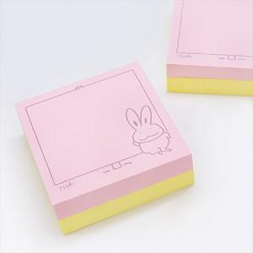

【상세/제작정보】 | 아기자기 귀여운 느낌의 정사각형 메모잇

【인쇄/포장옵션】 | 풀칼라, 먹1도 / OPP(비닐)

【공급단가】 | 수량 | 1,000~ | 2,000~ | 3,000~ | 5,000~ | 10,000~
*VAT별도 | 20매+20매 | 400원 | 360원 | 350원 | 320원 | 310원
 | 30매+30매 | 470원 | 430원 | 420원 | 390원 | 370원
 | 50매+50매 | 740원 | 660원 | 630원 | 590원 | 540원

【상품 URL】 | https://www.synergygift.co.kr:443/src/goods_detail.php?gdno=5610

